Sheet1
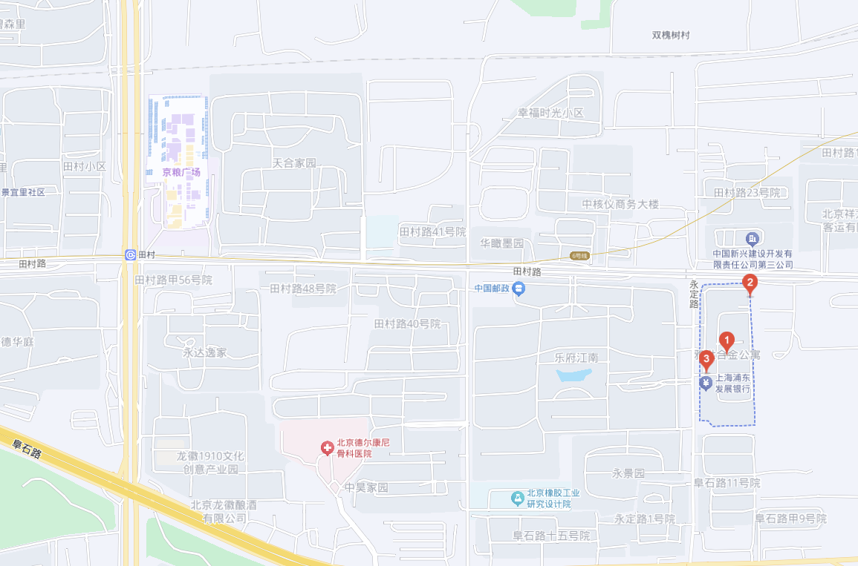
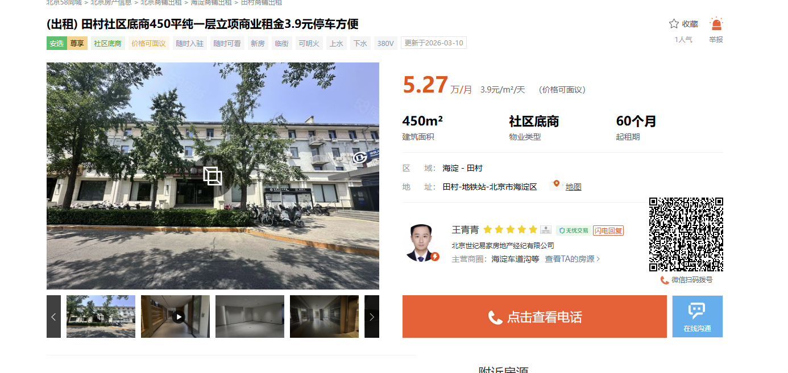

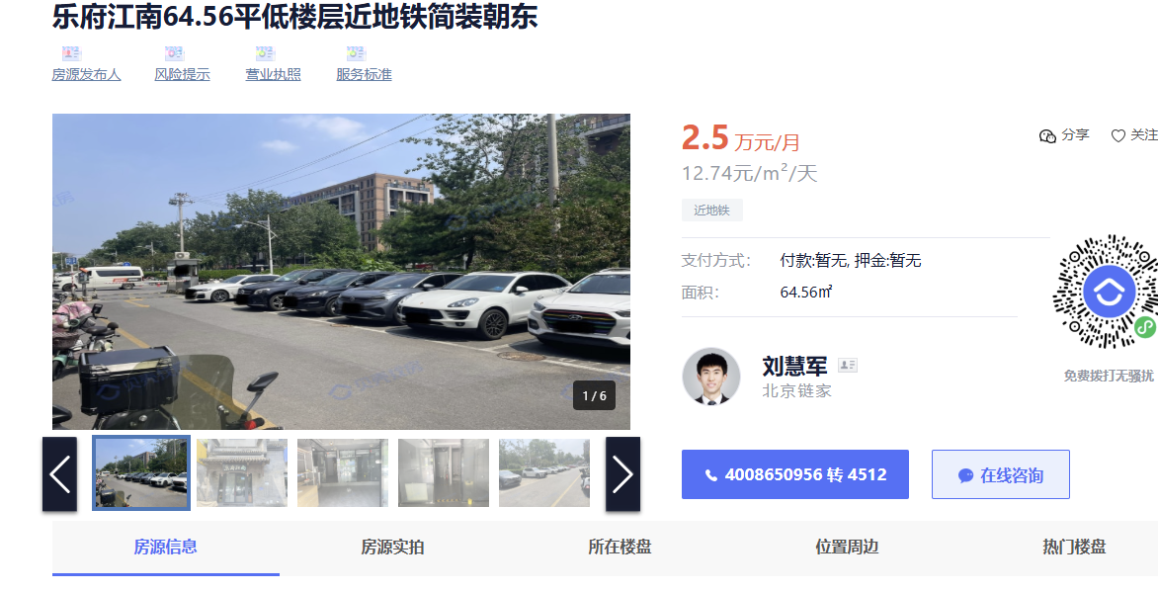

 | 雅世合金 | 70 | 10.96 | 小区西门第一家 | 均不可餐饮
 |  | 120 | 8 | 小区北侧 |  | 13161939954
 |  | 220 | 4.1 | 1、-1各一半
 | 乐府江南 | 64.56 | 12.74 | 小区内部
 | 田村路 | 90 | 7.33 |  |  | 13301367727
 | 乐府江南 | 170 | 7
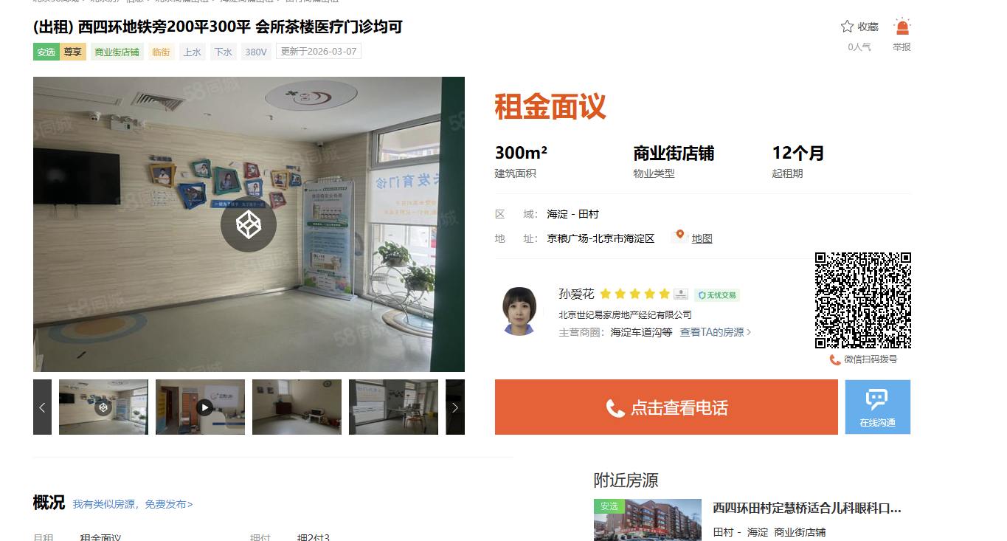
 | 京粮广场 | 300 | 12 | 面向东
链家 | 天合家园 | 200 | 11.7 | 项目隔壁

